Sheet1
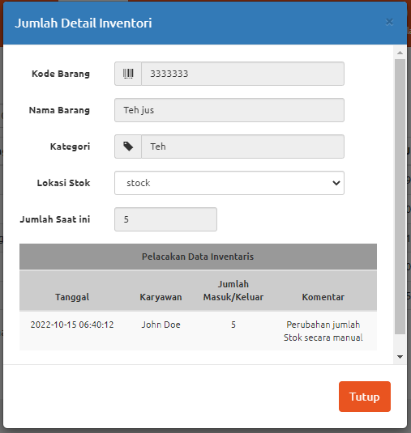
No | Feature | Test Summary | Goal Test Case | Test Type | Test Case Description | Pre-Condition | Test Step | Data | Expected Result | Test Date | Actual Result | Status | Bukti | Note
1 | Barang | Test Case Menguji fitur Barang | Semua fitur barang berfungsi dengan baik | Positive | Memasukan Barang baru dengan data yang lengkap | 1. User sudah Login demo.opensourcepos.org 2. User mengakses fitur barang | 1. User meng-klik "Buat barang baru" |  | 1. Akan muncul form barang yang dapat diisi | 15-Sep-22 | 1. Akan muncul form barang yang dapat diisi | Failed |  | Bug di field kategori pajak dan gambar
 |  |  |  |  |  |  | 2. Masukkan Kode barang | 12345678 | 2. Kode barang terinput |  | 2. Kode barang terinput
 |  |  |  |  |  |  | 3. Masukkan nama barang | Mie Gelas | 3. Nama barang terinput |  | 3. Nama barang terinput
 |  |  |  |  |  |  | 4. Masukkan kategori | Mie | 4. Kategori terinput |  | 4. Kategori terinput
 |  |  |  |  |  |  | 5. Masukkan Jenis Stok |  | 5. Jenis Stok terinput |  | 5. Jenis Stok terinput
 |  |  |  |  |  |  | 6. Masukkan Tipe item | Stok | 6. Tipe item terinput |  | 6. Tipe item terinput
 |  |  |  |  |  |  | 7. Masukkan Pemasok | Standar | 7. Pemasok terinput |  | 7. Pemasok terinput
 |  |  |  |  |  |  | 8. Masukkan Harga Beli | 4,00 | 8. Harga Beli terinput |  | 8. Harga Beli terinput
 |  |  |  |  |  |  | 9. Masukkan Harga Jual | 4 | 9. Harga jual terinput |  | 9. Harga jual terinput
 |  |  |  |  |  |  | 10. Masukkan Kategori Pajak | PPN | 10. Kategori pajak terinput |  | 10. Kategori pajak tidak terinput
 |  |  |  |  |  |  | 11. Masukkan jumlah stok | 5 | 11. Jumlah stok terinput |  | 11. Jumlah stok terinput
 |  |  |  |  |  |  | 12. Masukkan jumlah per penerimaan | 1 | 12. Jumlah per penerimaan terinput |  | 12. Jumlah per penerimaan terinput
 |  |  |  |  |  |  | 13. Masukkan Batas pesan ulang | 1 | 13. Batas pesan ulang terinput |  | 13. Batas pesan ulang terinput
 |  |  |  |  |  |  | 14. Masukkan Deskripsi | Tidak ada | 14. Deskripsi terinput |  | 14. Deskripsi terinput
 |  |  |  |  |  |  | 15. Masukkan Gambar |  | 15 Gambar terinput |  | 15 Gambar gagal terinput
 |  |  |  |  |  |  | 16. Tekan Tombol Kirim |  | 16 Data item barang tersimpan |  | 16 Data item barang tersimpan
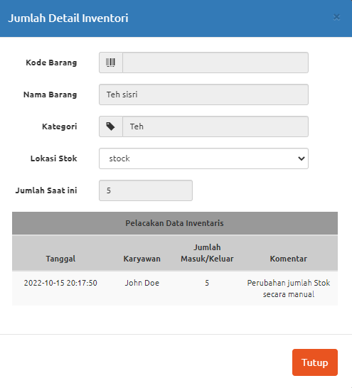
 |  |  |  | Positive | Memasukan Barang baru dengan data yang hanya diwajibkan | 1. User sudah Login demo.opensourcepos.org 2. User mengakses fitur barang | 1. User meng-klik "Buat barang baru" |  | 1. Akan muncul form barang yang dapat diisi | 15-Sep-22 | 1. Akan muncul form barang yang dapat diisi | Passed
 |  |  |  |  |  |  | 2. Masukkan Nama barang | Mie Gelas | 2. Nama barang terinput |  | 2. Nama barang terinput
 |  |  |  |  |  |  | 3. Masukkan Kategori | Mie | 3. Kategori terinput |  | 3. Kategori terinput
 |  |  |  |  |  |  | 4. Masukkan Harga beli | 4,00 | 4. Harga Beli terinput |  | 4. Harga Beli terinput
 |  |  |  |  |  |  | 5. Masukkan Harga jual | 4 | 5. Harga jual terinput |  | 5. Harga jual terinput
 |  |  |  |  |  |  | 6. Masukkan Jumlah stock | 5 | 6. Jumlah stok terinput |  | 6. Jumlah stok terinput
 |  |  |  |  |  |  | 7. Masukkan Jumlah per penerimaan | 1 | 7. Jumlah per penerimaan terinput |  | 7. Jumlah per penerimaan terinput
 |  |  |  |  |  |  | 8. Masukkan Batas pesan ulang | 1 | 8. Batas pesan ulang terinput |  | 8. Batas pesan ulang terinput
 |  |  |  |  |  |  | 9. Tekan Tombol Kirim |  | 9. Data item barang tersimpan |  | 9. Data item barang tersimpan
 |  |  |  | Positive | Menghapus data barang | 1. User sudah Login demo.opensourcepos.org 2. User mengakses fitur barang | 1. User meng-klik checkbox dari data barang yang ingin dihapus |  | 1. Checkbox data barang terceklis | 15-Sep-22 | 1. Checkbox data barang terceklis | Passed
 |  |  |  |  |  |  | 2. Klik Button "Hapus" |  | 2. Alert konfirmasi hapus akan muncul |  | 2. Alert konfirmasi hapus akan muncul
 |  |  |  |  |  |  | 3. Klik button "Ok" pada alert yang muncul |  | 3. Data barang berhasil terhapus |  | 3. Data barang berhasil terhapus

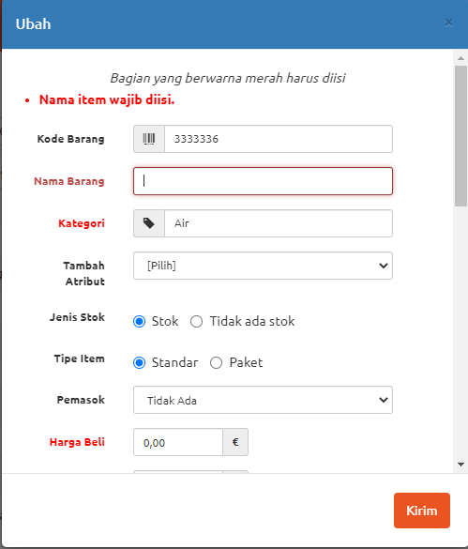
 |  |  |  | Negative | Memasukan Barang baru dengan data yang diwajibkan tidak terisi | 1. User sudah Login demo.opensourcepos.org 2. User mengakses fitur barang | 1. User meng-klik button "Buat barang baru" |  | 1. Akan muncul form barang yang dapat diisi | 15-Sep-22 | 1. Akan muncul form barang yang dapat diisi | Passed
 |  |  |  |  |  |  | 2. Masukkan Kode barang |  | 2. Kode barang terinput |  | 2. Kode barang terinput
 |  |  |  |  |  |  | 3. Masukkan kategori |  | 3. Kategori terinput |  | 3. Kategori terinput
 |  |  |  |  |  |  | 4. Masukkan Jenis Stok |  | 4. Jenis Stok terinput |  | 4. Jenis Stok terinput
 |  |  |  |  |  |  | 5. Masukkan Tipe item |  | 5. Tipe item terinput |  | 5. Tipe item terinput
 |  |  |  |  |  |  | 6. Masukkan Pemasok |  | 6. Pemasok terinput |  | 6. Pemasok terinput
 |  |  |  |  |  |  | 7. Masukkan Kategori Pajak |  | 7. Kategori pajak terinput |  | 7. Kategori pajak terinput
 |  |  |  |  |  |  | 8. Masukkan jumlah per penerimaan |  | 8. Jumlah per penerimaan terinput |  | 8. Jumlah per penerimaan terinput
 |  |  |  |  |  |  | 9. Masukkan Batas pesan ulang |  | 9. Batas pesan ulang terinput |  | 9. Batas pesan ulang terinput
 |  |  |  |  |  |  | 10. Masukkan Deskripsi |  | 10. Deskripsi terinput |  | 10. Deskripsi terinput
 |  |  |  |  |  |  | 11. Masukkan Gambar |  | 11 Gambar terinput |  | 11 Gambar terinput
 |  |  |  |  |  |  | 12. Tekan Tombol Kirim |  | 12. Data item Gagal tersimpan |  | 12. Data item Gagal tersimpan
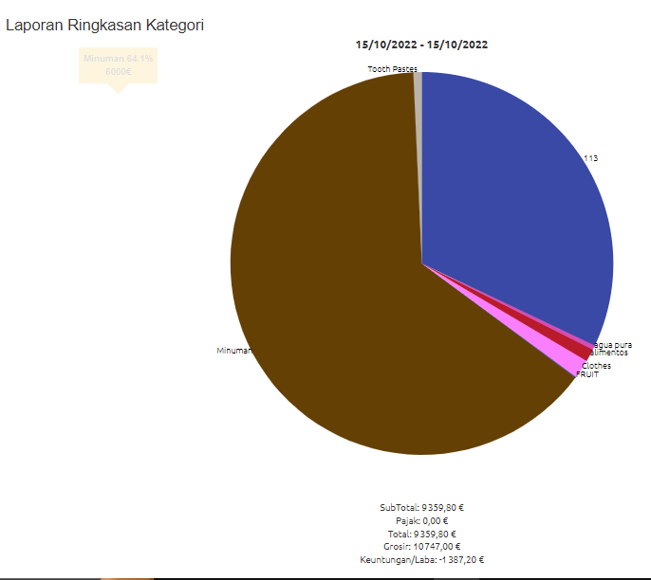
2 | Laporan | Test Case Menguji fitur Laporan | Semua fitur laporan berfungsi dengan baik | Positive | Melihat laporan kategori dengan Laporan Grafis | 1. User sudah Login demo.opensourcepos.org 2. User mengakses fitur laporan | 1. User mengklik kategori pada tabel pada laporan grafis |  | 1. Website akan menampilkan halaman input data laporan | 15-Sep-22 | 1. Website akan menampilkan halaman input data laporan | Passed
 |  |  |  |  |  |  | 2. Menentukan Rentang tanggal | 15/10/2022 - 15/10/2022 | 2. Rentang tanggal tersetel |  | 2. Rentang tanggal tersetel
 |  |  |  |  |  |  | 3. Memilih Jenis Penjualan | Penjualan yang sukses | 3. Jenis Penjualan tersetel |  | 3. Jenis Penjualan tersetel
 |  |  |  |  |  |  | 4. Menekan tombol kirim |  | 4. Website menampilkan laporan |  | 4. Website menampilkan laporan
 |  |  |  | Positive | Melihat laporan kategori dengan Laporan Ringkas | 1. User sudah Login demo.opensourcepos.org 2. User mengakses fitur laporan | 1. User mengklik kategori pada tabel pada laporan ringkas |  | 1. Website akan menampilkan halaman input data laporan | 15-Sep-22 | 1. Website akan menampilkan halaman input data laporan | Passed
 |  |  |  |  |  |  | 2. Menentukan Rentang tanggal | 15/10/2022 - 15/10/2022 | 2. Rentang tanggal tersetel |  | 2. Rentang tanggal tersetel
 |  |  |  |  |  |  | 3. Memilih Jenis Penjualan | Penjualan yang sukses | 3. Jenis Penjualan tersetel |  | 3. Jenis Penjualan tersetel
 |  |  |  |  |  |  | 4. Menekan tombol kirim |  | 4. Website menampilkan laporan |  | 4. Website menampilkan laporan
 |  |  |  | Positive | Melihat laporan Penjualan dengan Perincian laporan | 1. User sudah Login demo.opensourcepos.org 2. User mengakses fitur laporan | 1. User mengklik penjualan pada tabel pada perincian laporan |  | 1. Website akan menampilkan halaman input data laporan | 15-Sep-22 | 1. Website akan menampilkan halaman input data laporan | Passed
 |  |  |  |  |  |  | 2. Menentukan Rentang tanggal | 15/10/2022 - 15/10/2022 | 2. Rentang tanggal tersetel |  | 2. Rentang tanggal tersetel
 |  |  |  |  |  |  | 3. Memilih Jenis Penjualan | Penjualan yang sukses | 3. Jenis Penjualan tersetel |  | 3. Jenis Penjualan tersetel
 |  |  |  |  |  |  | 4. Menekan tombol kirim |  | 4. Website menampilkan laporan |  | 4. Website menampilkan laporan
 |  |  |  | Positive | Melihat Laporan Persediaan Rendah dengan Laporan persediaan | 1. User sudah Login demo.opensourcepos.org 2. User mengakses fitur laporan | 1. User mengklik penjualan pada tabel pada Laporan persediaan |  | 1. Website menampilkan laporan | 15-Sep-22 | 1. Website menampilkan laporan | Passed
3 | Pemasok | Test Case Menguji fitur Pemasok | Semua fitur Pemasok berfungsi dengan baik | Positive | Memasukan Pemasok baru dengan data yang lengkap | 1. User sudah Login demo.opensourcepos.org 2. User mengakses fitur Pemasok | 1. User meng-klik button "Pemasok baru" |  | 1. Akan muncul form pemasok baru yang harus diisi | 15-Sep-22 | 1. User meng-klik button "Pemasok baru" | Passed
 |  |  |  |  |  |  | 2. Masukkan Nama perusahaan | Alta | 2. Nama perusahaan terinput |  | 2. Nama perusahaan terinput
 |  |  |  |  |  |  | 3. Memilih kategori | Pemasok Barang | 3. Kategori terinput |  | 3. Kategori terinput
 |  |  |  |  |  |  | 4. Masukkan Nama | Zaki | 4. Nama terinput |  | 4. Nama terinput
 |  |  |  |  |  |  | 5. Masukkan Nama depan | Za | 5. Nama depan terinput |  | 5. Nama depan terinput
 |  |  |  |  |  |  | 6. Masukkan Nama belakang | Ki | 6. Nama belakang terinput |  | 6. Nama belakang terinput
 |  |  |  |  |  |  | 7. Memilih jenis kelamin | L | 7. Jenis kelamin terinput |  | 7. Jenis kelamin terinput
 |  |  |  |  |  |  | 8. Masukkan email | ziyadiok@gmail.com | 8. Email terinput |  | 8. Email terinput
 |  |  |  |  |  |  | 9. Masukkan Nomor telepon | 83333423 | 9. Nomor telepon terinput |  | 9. Nomor telepon terinput
 |  |  |  |  |  |  | 10. Masukkan Alamat | Jakarta Barat | 10. Alamat terinput |  | 10. Alamat terinput
 |  |  |  |  |  |  | 11. Masukkan Kota | Jakarta | 11. Kota terinput |  | 11. Kota terinput
 |  |  |  |  |  |  | 12. Masukkan Provinsi | DKI Jakarta | 12. Provinsi terinput |  | 12. Provinsi terinput
 |  |  |  |  |  |  | 13. Masukkan Kode Pos | 13322 | 13. Kode Pos terinput |  | 13. Kode Pos terinput
 |  |  |  |  |  |  | 14. Masukkan Negara | Indonesia | 14. Negara terinput |  | 14. Negara terinput
 |  |  |  |  |  |  | 15. Masukkan Komentar | Tidak ada | 15. Komentar terinput |  | 15. Komentar terinput
 |  |  |  |  |  |  | 16. Masukkan Nomor Akun Pemasok | 131231 | 16. Nomor Akun Pemasok terinput |  | 16. Nomor Akun Pemasok terinput
 |  |  |  |  |  |  | 17. Masukkan ID pajak | 341412 | 17. ID pajak terinput |  | 17. ID pajak terinput
 |  |  |  |  |  |  | 18. Klik button Kirim |  | 18. Data pemasok berhasil disimpan |  | 18. Data pemasok berhasil disimpan
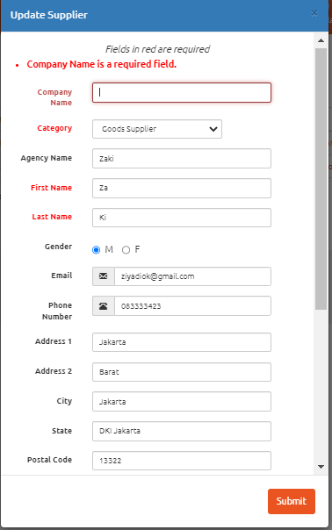
 |  |  |  | Negative | Memasukan Pemasok baru dengan data yang diwajibkan ada yang tidak terisi | 1. User sudah Login demo.opensourcepos.org 2. User mengakses fitur Pemasok | 1. User meng-klik button "Pemasok baru" |  | 1. Akan muncul form pemasok baru yang harus diisi | 15-Sep-22 | 1. User meng-klik button "Pemasok baru" | Passed
 |  |  |  |  |  |  | 2. Memilih kategori | Pemasok Barang | 2. Kategori terinput |  | 2. Kategori terinput
 |  |  |  |  |  |  | 3. Masukkan Nama | Zaki | 3. Nama terinput |  | 3. Nama terinput
 |  |  |  |  |  |  | 4. Masukkan Nama depan | Za | 4. Nama depan terinput |  | 4. Nama depan terinput
 |  |  |  |  |  |  | 5. Masukkan Nama belakang | Ki | 6. Nama belakang terinput |  | 6. Nama belakang terinput
 |  |  |  |  |  |  | 6. Memilih jenis kelamin | L | 7. Jenis kelamin terinput |  | 7. Jenis kelamin terinput
 |  |  |  |  |  |  | 7. Masukkan email | ziyadiok@gmail.com | 8. Email terinput |  | 8. Email terinput
 |  |  |  |  |  |  | 8. Masukkan Nomor telepon | 83333423 | 9. Nomor telepon terinput |  | 9. Nomor telepon terinput
 |  |  |  |  |  |  | 9. Masukkan Alamat | Jakarta Barat | 9. Alamat terinput |  | 9. Alamat terinput
 |  |  |  |  |  |  | 10. Masukkan Kota | Jakarta | 10. Kota terinput |  | 10. Kota terinput
 |  |  |  |  |  |  | 11. Masukkan Provinsi | DKI Jakarta | 11. Provinsi terinput |  | 11. Provinsi terinput
 |  |  |  |  |  |  | 12. Masukkan Kode Pos | 13322 | 12. Kode Pos terinput |  | 12. Kode Pos terinput
 |  |  |  |  |  |  | 13. Masukkan Negara | Indonesia | 13. Negara terinput |  | 13. Negara terinput
 |  |  |  |  |  |  | 14. Masukkan Komentar | Tidak ada | 14. Komentar terinput |  | 14. Komentar terinput
 |  |  |  |  |  |  | 15. Masukkan Nomor Akun Pemasok | 131231 | 15. Nomor Akun Pemasok terinput |  | 15. Nomor Akun Pemasok terinput
 |  |  |  |  |  |  | 16. Masukkan ID pajak | 341412 | 16. ID pajak terinput |  | 16. ID pajak terinput
 |  |  |  |  |  |  | 17. Klik button Kirim |  | 17. Data pemasok berhasil disimpan |  | 17. Data pemasok berhasil disimpan
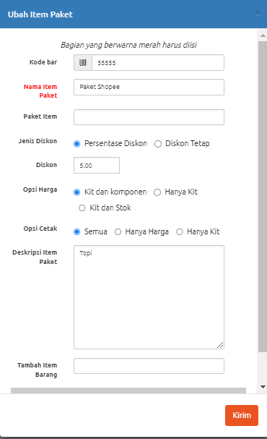
4 | Item Paket | Test Case Menguji fitur Item Pakter | Semua fitur Item Paket berfungsi dengan baik | Positive | Memasukan Item paket baru dengan data yang lengkap | 1. User sudah Login demo.opensourcepos.org 2. User mengakses fitur Item paket | 1. User meng-klik button "Item Paket baru" |  | 1. Akan muncul form Item paket baru yang harus diisi | 15-Sep-22 | 1. Akan muncul form Item paket baru yang harus diisi | Failed |  | Data paket Item dan Tambah item barang tidak terinput
 |  |  |  |  |  |  | 2. Masukkan Kode bar | 55555 | 2. Kode bar terinput |  | 2. Kode bar terinput
 |  |  |  |  |  |  | 3. Masukkan Nama item paket | Paket Shopee | 3. Nama item paket terinput |  | 3. Nama item paket terinput
 |  |  |  |  |  |  | 4. Masukkan Paket item | Shopee | 4. Paket item tidak terinput |  | 4. Paket item tidak terinput
 |  |  |  |  |  |  | 5. Memilih Jenis Diskon | Persentase | 5. Jenis Diskon terinput |  | 5. Jenis Diskon terinput
 |  |  |  |  |  |  | 6. Masukkan Diskon | 5 | 6. Diskon terinput |  | 6. Diskon terinput
 |  |  |  |  |  |  | 7. Memilih Opsi Harga | Hanya kit | 7. Opsi Harga terinput |  | 7. Opsi Harga terinput
 |  |  |  |  |  |  | 8. Memilih Opsi cetak | semua | 8. Opsi cetak terinput |  | 8. Opsi cetak terinput
 |  |  |  |  |  |  | 9. Masukkan Deskripsi item paket | topi | 9. Deskripsi item paket terinput |  | 9. Deskripsi item paket terinput
 |  |  |  |  |  |  | 10. Masukkan Tambah item barang |  | 10. Tambah item barang tidak terinput |  | 10. Tambah item barang tidak terinput
 |  |  |  |  |  |  | 11. Klik button Kirim |  | 11. Data item paket berhasil disimpan |  | 11. Data item paket berhasil disimpan
 |  |  |  | Positive | Menghapus data Item Paket | 1. User sudah Login demo.opensourcepos.org 2. User mengakses fitur Item paket | 1. User meng-klik checkbox dari data yang ingin dihapus |  | 1. Checkbox data terceklis | 15-Sep-22 | 1. Checkbox data terceklis | Passed
 |  |  |  |  |  |  | 2. Klik Button "Hapus" |  | 2. Alert konfirmasi hapus akan muncul |  | 2. Alert konfirmasi hapus akan muncul
 |  |  |  |  |  |  | 3. Klik button "Ok" pada alert yang muncul |  | 3. Data berhasil terhapus |  | 3. Data berhasil terhapus
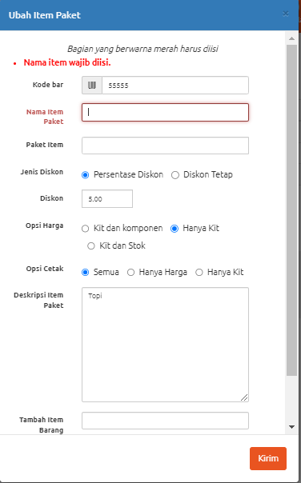
 |  |  |  | Negative | Memasukan Item paket baru dengan data yang diwajibkan ada yang tidak terisi | 1. User sudah Login demo.opensourcepos.org 2. User mengakses fitur Item paket | 1. User meng-klik button "Item Paket baru" |  | 1. Akan muncul form Item paket baru yang harus diisi | 15-Sep-22 | 1. Akan muncul form Item paket baru yang harus diisi | Passed
 |  |  |  |  |  |  | 2. Masukkan Kode bar | 55555 | 2. Kode bar terinput |  | 2. Kode bar terinput
 |  |  |  |  |  |  | 3. Masukkan Paket item | Shopee | 3. Paket item tidak terinput |  | 3. Paket item tidak terinput
 |  |  |  |  |  |  | 4. Memilih Jenis Diskon | Persentase | 4. Jenis Diskon terinput |  | 4. Jenis Diskon terinput
 |  |  |  |  |  |  | 5. Masukkan Diskon | 5 | 5. Diskon terinput |  | 5. Diskon terinput
 |  |  |  |  |  |  | 6. Memilih Opsi Harga | Hanya kit | 6. Opsi Harga terinput |  | 6. Opsi Harga terinput
 |  |  |  |  |  |  | 7. Memilih Opsi cetak | semua | 7. Opsi cetak terinput |  | 7. Opsi cetak terinput
 |  |  |  |  |  |  | 8. Masukkan Deskripsi item paket | topi | 8. Deskripsi item paket terinput |  | 8. Deskripsi item paket terinput
 |  |  |  |  |  |  | 9. Masukkan Tambah item barang |  | 9. Tambah item barang tidak terinput |  | 9. Tambah item barang tidak terinput
 |  |  |  |  |  |  | 10. Klik button Kirim |  | 10. Data item paket berhasil disimpan |  | 10. Data item paket berhasil disimpan
5 | Penjualan | Test Case Menguji fitur Penjualan | Semua fitur Penjualan berfungsi dengan baik | Positive | Memasukan Barang baru dengan data yang lengkap | 1. User sudah Login demo.opensourcepos.org 2. User mengakses fitur Penjualan | 1. User meng-klik "Buat barang baru" |  | 1. Akan muncul form barang yang dapat diisi | 15-Sep-22 | 1. Akan muncul form barang yang dapat diisi | Failled |  | Bug di field kategori pajak dan gambar
 |  |  |  |  |  |  | 2. Masukkan Kode barang | 12345678 | 2. Kode barang terinput |  | 2. Kode barang terinput
 |  |  |  |  |  |  | 3. Masukkan nama barang | Mie Gelas | 3. Nama barang terinput |  | 3. Nama barang terinput
 |  |  |  |  |  |  | 4. Masukkan kategori | Mie | 4. Kategori terinput |  | 4. Kategori terinput
 |  |  |  |  |  |  | 5. Masukkan Jenis Stok |  | 5. Jenis Stok terinput |  | 5. Jenis Stok terinput
 |  |  |  |  |  |  | 6. Masukkan Tipe item | Stok | 6. Tipe item terinput |  | 6. Tipe item terinput
 |  |  |  |  |  |  | 7. Masukkan Pemasok | Standar | 7. Pemasok tidak ada |  | 7. Pemasok tidak ada
 |  |  |  |  |  |  | 8. Masukkan Harga Beli | 4,00 | 8. Harga Beli terinput |  | 8. Harga Beli terinput
 |  |  |  |  |  |  | 9. Masukkan Harga Jual | 4 | 9. Harga jual terinput |  | 9. Harga jual terinput
 |  |  |  |  |  |  | 10. Masukkan Kategori Pajak | PPN | 10. Kategori pajak tidak terinput |  | 10. Kategori pajak tidak terinput
 |  |  |  |  |  |  | 11. Masukkan jumlah stok | 5 | 11. Jumlah stok terinput |  | 11. Jumlah stok terinput
 |  |  |  |  |  |  | 12. Masukkan jumlah per penerimaan | 1 | 12. Jumlah per penerimaan terinput |  | 12. Jumlah per penerimaan terinput
 |  |  |  |  |  |  | 13. Masukkan Batas pesan ulang | 1 | 13. Batas pesan ulang terinput |  | 13. Batas pesan ulang terinput
 |  |  |  |  |  |  | 14. Masukkan Deskripsi | Tidak ada | 14. Deskripsi terinput |  | 14. Deskripsi terinput
 |  |  |  |  |  |  | 15. Masukkan Gambar |  | 15 Gambar gagal terinput |  | 15 Gambar gagal terinput
 |  |  |  |  |  |  | 16. Tekan Tombol Kirim |  | 16 Data item barang tersimpan |  | 16 Data item barang tersimpan
 |  |  |  | Positive | Memasukan Pemasok baru dengan data yang lengkap | 1. User sudah Login demo.opensourcepos.org 2. User mengakses fitur Penjualan | 1. User meng-klik button "Pelanggan baru" |  | 1. Akan muncul form Pelanggan baru yang harus diisi | 15-Sep-22 | 1. Akan muncul form pemasok baru yang harus diisi | Passed
 |  |  |  |  |  |  | 2. Masukkan Nama depan | Zaki | 2. Nama depan terinput |  | 2. Nama depan terinput
 |  |  |  |  |  |  | 3. Masukkan Nama belakang | yan | 3. Nama belakang terinput |  | 3. Nama belakang terinput
 |  |  |  |  |  |  | 4. Memilih jenis kelamin | L | 4. Jenis kelamin terinput |  | 4. Jenis kelamin terinput
 |  |  |  |  |  |  | 5. Masukkan email | ziyadiok@gmail.com | 5. Email terinput |  | 5. Email terinput
 |  |  |  |  |  |  | 6. Masukkan Nomor telepon | 83333423 | 6. Nomor telepon terinput |  | 6. Nomor telepon terinput
 |  |  |  |  |  |  | 7. Masukkan Alamat | Jakarta Barat | 7. Alamat terinput |  | 7. Alamat terinput
 |  |  |  |  |  |  | 8. Masukkan Kota | Jakarta | 8. Kota terinput |  | 8. Kota terinput
 |  |  |  |  |  |  | 9. Masukkan Provinsi | DKI Jakarta | 9. Provinsi terinput |  | 9. Provinsi terinput
 |  |  |  |  |  |  | 10. Masukkan Kode Pos | 13322 | 10. Kode Pos terinput |  | 10. Kode Pos terinput
 |  |  |  |  |  |  | 11. Masukkan Negara | Indonesia | 11. Negara terinput |  | 11. Negara terinput
 |  |  |  |  |  |  | 12. Masukkan Komentar | Tidak ada | 12. Komentar terinput |  | 12. Komentar terinput
 |  |  |  |  |  |  | 13. Masukkan Nomor Akun Pemasok | 131231 | 13. Nomor Akun Pemasok terinput |  | 13. Nomor Akun Pemasok terinput
 |  |  |  |  |  |  | 14. Masukkan ID pajak | 341412 | 14. ID pajak terinput |  | 14. ID pajak terinput
 |  |  |  |  |  |  | 15. Memilih jenis diskon | Persentase | 15. Jenis Diskon terinput |  | 15. Jenis Diskon terinput
 |  |  |  |  |  |  | 16. Memasukkan diskon | 5 | 16. Diskon terinput |  | 16. Diskon terinput
 |  |  |  |  |  |  | 17. Memasukkan Perusahaan | Alta | 17. Perusahaan terinput |  | 17. Perusahaan terinput
 |  |  |  |  |  |  | 18. Memasukkan No pelanggan | 131231 | 18. No pelanggan terinput |  | 18. No pelanggan terinput
 |  |  |  |  |  |  | 19. Memasukkan ID Pajak | 341412 | 19. ID Pajak terinput |  | 19. ID Pajak terinput
 |  |  |  |  |  |  | 20. Klik button Kirim |  | 20. Data Pelanggan baru berhasil disimpan |  | 20. Data Pelanggan berhasil disimpan
 |  |  |  | Positive | Menghapus data barang | 1. User sudah Login demo.opensourcepos.org 2. User mengakses fitur Penjualan | 1. User meng-klik checkbox dari data barang yang ingin dihapus |  | 1. Checkbox data barang terceklis | 15-Sep-22 | 1. Checkbox data barang terceklis | Passed
 |  |  |  |  |  |  | 2. Klik Button "Hapus" |  | 2. Alert konfirmasi hapus akan muncul |  | 2. Alert konfirmasi hapus akan muncul
 |  |  |  |  |  |  | 3. Klik button "Ok" pada alert yang muncul |  | 3. Data barang berhasil terhapus |  | 3. Data barang berhasil terhapus
 |  |  |  | Positive | Menghapus data Pelanggan Baru | 1. User sudah Login demo.opensourcepos.org 2. User mengakses fitur Penjualan | 1. User meng-klik checkbox dari data barang yang ingin dihapus |  | 1. Checkbox data barang terceklis | 15-Sep-22 | 1. Checkbox data barang terceklis | Passed
 |  |  |  |  |  |  | 2. Klik Button "Hapus" |  | 2. Alert konfirmasi hapus akan muncul |  | 2. Alert konfirmasi hapus akan muncul
 |  |  |  |  |  |  | 3. Klik button "Ok" pada alert yang muncul |  | 3. Data barang berhasil terhapus |  | 3. Data barang berhasil terhapus
 |  |  |  | Negative | Menghapus data Pelanggan Baru | 1. User sudah Login demo.opensourcepos.org 2. User mengakses fitur Penjualan | 1. User meng-klik button "Buat barang baru" |  | 1. Akan muncul form barang yang dapat diisi | 15-Sep-22 | 1. Akan muncul form barang yang dapat diisi | Passed
 |  |  |  |  |  |  | 2. Masukkan Kode barang | 12345678 | 2. Kode barang terinput |  | 2. Kode barang terinput
 |  |  |  |  |  |  | 3. Masukkan kategori | Mie | 3. Kategori terinput |  | 3. Kategori terinput
 |  |  |  |  |  |  | 4. Masukkan Jenis Stok |  | 4. Jenis Stok terinput |  | 4. Jenis Stok terinput
 |  |  |  |  |  |  | 5. Masukkan Tipe item | Stok | 5. Tipe item terinput |  | 5. Tipe item terinput
 |  |  |  |  |  |  | 6. Masukkan Pemasok | Standar | 6. Pemasok terinput |  | 6. Pemasok terinput
 |  |  |  |  |  |  | 7. Masukkan Kategori Pajak | PPN | 7. Kategori pajak terinput |  | 7. Kategori pajak terinput
 |  |  |  |  |  |  | 8. Masukkan jumlah per penerimaan | 1 | 8. Jumlah per penerimaan terinput |  | 8. Jumlah per penerimaan terinput
 |  |  |  |  |  |  | 9. Masukkan Batas pesan ulang | 1 | 9. Batas pesan ulang terinput |  | 9. Batas pesan ulang terinput
 |  |  |  |  |  |  | 10. Masukkan Deskripsi | Tidak ada | 10. Deskripsi terinput |  | 10. Deskripsi terinput
 |  |  |  |  |  |  | 11. Masukkan Gambar |  | 11 Gambar terinput |  | 11 Gambar terinput
 |  |  |  |  |  |  | 12. Tekan Tombol Kirim |  | 12. Data item Gagal tersimpan |  | 12. Data item Gagal tersimpan
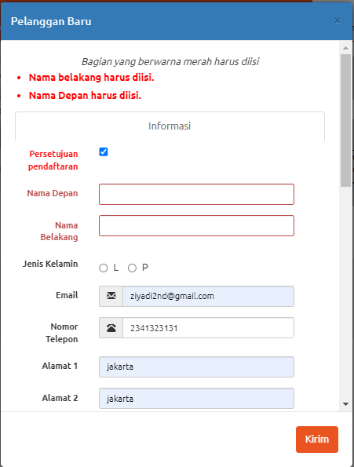
 |  |  |  | Negative | Memasukan Pemasok baru dengan data yang lengkap | 1. User sudah Login demo.opensourcepos.org 2. User mengakses fitur Penjualan | 1. User meng-klik button "Pelanggan baru" |  | 1. Akan muncul form Pelanggan baru yang harus diisi | 15-Sep-22 | 1. Akan muncul form Pelanggan baru yang harus diisi | Passed
 |  |  |  |  |  |  | 2. Memilih jenis kelamin | L | 2. Jenis kelamin terinput |  | 2. Jenis kelamin terinput
 |  |  |  |  |  |  | 3. Masukkan email | ziyadiok@gmail.com | 3. Email terinput |  | 3. Email terinput
 |  |  |  |  |  |  | 4. Masukkan Nomor telepon | 83333423 | 4. Nomor telepon terinput |  | 4. Nomor telepon terinput
 |  |  |  |  |  |  | 5. Masukkan Alamat | Jakarta Barat | 5. Alamat terinput |  | 5. Alamat terinput
 |  |  |  |  |  |  | 6. Masukkan Kota | Jakarta | 6. Kota terinput |  | 6. Kota terinput
 |  |  |  |  |  |  | 7. Masukkan Provinsi | DKI Jakarta | 9. Provinsi terinput |  | 9. Provinsi terinput
 |  |  |  |  |  |  | 8. Masukkan Kode Pos | 13322 | 10. Kode Pos terinput |  | 10. Kode Pos terinput
 |  |  |  |  |  |  | 9. Masukkan Negara | Indonesia | 11. Negara terinput |  | 11. Negara terinput
 |  |  |  |  |  |  | 10. Masukkan Komentar | Tidak ada | 12. Komentar terinput |  | 12. Komentar terinput
 |  |  |  |  |  |  | 11. Masukkan Nomor Akun Pemasok | 131231 | 13. Nomor Akun Pemasok terinput |  | 13. Nomor Akun Pemasok terinput
 |  |  |  |  |  |  | 12. Masukkan ID pajak | 341412 | 14. ID pajak terinput |  | 14. ID pajak terinput
 |  |  |  |  |  |  | 13. Memilih jenis diskon | Persentase | 13. Jenis Diskon terinput |  | 13. Jenis Diskon terinput
 |  |  |  |  |  |  | 14. Memasukkan diskon | 5 | 14. Diskon terinput |  | 14. Diskon terinput
 |  |  |  |  |  |  | 15. Memasukkan Perusahaan | Alta | 15. Perusahaan terinput |  | 15. Perusahaan terinput
 |  |  |  |  |  |  | 16. Memasukkan No pelanggan | 131231 | 16. No pelanggan terinput |  | 16. No pelanggan terinput
 |  |  |  |  |  |  | 17. Memasukkan ID Pajak | 341412 | 17. ID Pajak terinput |  | 17. ID Pajak terinput
 |  |  |  |  |  |  | 18. Klik button Kirim |  | 18. Data Pelanggan baru berhasil disimpan |  | 18. Data Pelanggan baru berhasil disimpan

